flowChart
フローチャート図

開始
文言用ブロック

結線用ブロック

順次処理

順次処理

関数処理

条件分岐

順次処理
順次処理

順次処理

繰り返し条件

順次処理

順次処理

終了条件

結線用ブロック

順次処理

終了

iics設計
IICS設計

 | ■IICS構成データタスク設計
 | ■IICSユーザ・グループ・ロール設計
 | ■IICSパラメータ設計
 |  | ▼プロジェクト関連
 |  | ▼ユーザーグループ関連
 | ■スクリプト設計
 | ■スクリプト設計(SecureAgentではない別サーバでの疑似設計)

 | ■IICS構成データタスク設計

プロジェクト(poc-malsy/malsy-for-iot)

タスクフロー(task-flow-data-transfer-s3-to-srv)

コマンドタスク(com_task_data_transfer_s3_to_srv)

スクリプト(com_task_data_transfer_s3_to_srv.sh)

権限(プロジェクト：test-project)

ユーザー
iics07@tmky.jp(読み取り・更新・削除・権限の変更)
test-user-task-00(読み取り・実行)

グループ
test-group-task(読み取り・実行)

 |  | 参考）

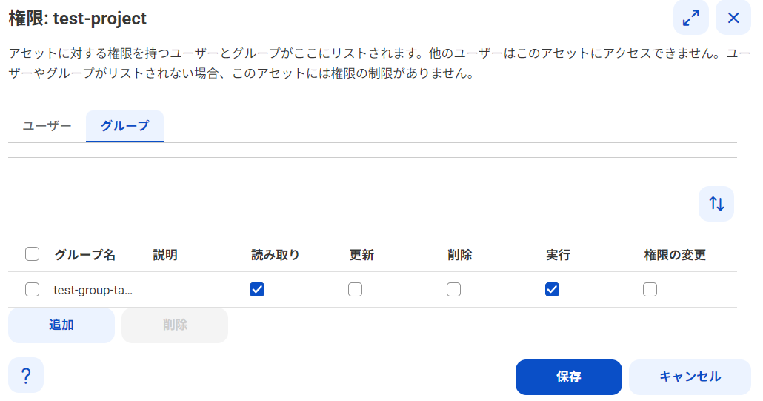

 | ■IICSユーザ・グループ・ロール設計

ユーザー設定
管理者(メニュー)

ユーザーグループ設定

ユーザーロール設定

サービス割り当て

プロジェクト設定
権限設定(ユーザーグループもしくはユーザーの追加)
データ統合(メニュー)

組織(TMKYディベロプメント)

ユーザー(test-user-task-00)

ユーザーグループ(test-group-task)
タスクフロー(test-task-flow)

ユーザーロール(データ統合タスク実行者)
サービス(管理者、データ統合、モニタ、オペレーションサイト)

 | ■IICSパラメータ設計

 |  | ▼プロジェクト関連
 |  |  | プロジェクト |  |  | test-project

 |  |  |  | フォルダ |  | local_flatfile

 |  |  |  | 権限
 |  |  |  |  | プロジェクト | test-project
 |  |  |  |  | ユーザー | iics07@tmky.jp
 |  |  |  |  | ユーザーへ付与する権限 | ■ | 読み取り
 |  |  |  |  |  | ■ | 更新
 |  |  |  |  |  | ■ | 削除
 |  |  |  |  |  | □ | 実行
 |  |  |  |  |  | ■ | 権限の変更
 |  |  |  |  | グループ | test-group-task
 |  |  |  |  | グループへ付与する権限 | ■ | 読み取り
 |  |  |  |  |  | □ | 更新
 |  |  |  |  |  | □ | 削除
 |  |  |  |  |  | ■ | 実行
 |  |  |  |  |  | □ | 権限の変更

 |  |  | タスクフロー |  |  | test-task-flow

 |  |  | コマンドタスク |  |  | test_com_task

 |  |  | スクリプト名 |  |  | test.sh

 |  | ▼ユーザーグループ関連
 |  |  | ユーザーグループ |  |  | test-group-task
 |  |  |  | 割り当てロール |  | データ統合タスク実行者 |  | データ統合タスクを実行するロール
 |  |  |  | 割り当てユーザー |  | test-user-task-00
 |  |  |  | 割り当てられたサービス |  | ■ | 管理者
 |  |  |  |  |  | ■ | データ統合
 |  |  |  |  |  | ■ | モニタ
 |  |  |  |  |  | ■ | オペレーションサイト

 |  |  | ユーザ |  |  | test-user-task-00
 |  |  |  | ユーザー情報
 |  |  |  |  | 名 | takashi
 |  |  |  |  | 姓 | nagai
 |  |  |  |  | 役職 | worker
 |  |  |  |  | 電話番号 | 090
 |  |  |  |  | 電子メール | xxxx@xxxx
 |  |  |  | ログイン設定
 |  |  |  |  | 認証 | ネイティブ
 |  |  |  |  | ユーザー名 | test-user-task-00
 |  |  |  |  | 最大ログイン試行回数 | 10
 |  |  |  | ロールとグループのマッピング
 |  |  |  |  | 使用可能なグループ | test-group-task
 |  |  |  |  | 使用可能なロール | データ統合タスク実行者 |  | データ統合タスクを実行するロール

 |  |  | ユーザーロール |  |  | データタスク実行者(IICS管理ロール)

 | ■スクリプト設計

AWS(049229311148)

S3 Bucket
(cfn-gamma-dev-s3-bucket-malsy-049229311148)
s3://cfn-gamma-dev-s3-bucket-malsy-049229311148/csv/*
aws s3 cp s3://cfn-gamma-dev-s3-bucket-malsy-049229311148/csv/ /home/ec2-user/malsy/tmp/ --recursive

VPC
疑似SecureAgent
i-0ef3f89b3345b1dc6
(cfn-gamma-dev-ec2-instance-ap-northeast-1a-bastion-amazonlinux2023)
10.40.10.10
/home/ec2-user/malsy/tmp/*
i-0dd3c545e1e74c89a
(cfn-gamma-dev-ec2-instance-ap-northeast-1a-bastion-windowsserver2022)
10.40.10.20
c:\Temp\Data\*

scp -i /home/ec2-user/.ssh/id_rsa_windows_server_2022 -r /home/ec2-user/malsy/tmp/* administrator@10.40.10.20:/Temp/Data/

/home/ec2-user/malsy/shell/malsy_iics_command_task.sh

/home/ec2-user/malsy/shell/malsy_iics_task_flow.sh
/home/runAJobCli/cli.sh runAJobCli -n "$Taskname" -t "$Tasktype"

IICS(iics07@tmky.jp)

thirdwave01

SecurityAgent
192.168.1.100

 |  | スクリプト(絶対パス) |  |  |  | /home/infa/work/test/script/test.sh

 |  | ログ(絶対パス) |  |  |  | /home/infa/work/test/script/log

 | ■スクリプト設計(SecureAgentではない別サーバでの疑似設計)

 |  | スクリプト(絶対パス)
 |  |  | コマンドタスク用 |  |  | /home/ec2-user/malsy/shell/malsy_iics_command_task.sh
 |  |  | タスクフロー実行用 |  |  | /home/ec2-user/malsy/shell/malsy_iics_task_flow.sh

 |  | ログ(絶対パス) |  |  |  | /home/ec2-user/malsy/log/malsy_iics_command_task_20250927-185118.log

 |  | データファイル一時領域 |  |  |  | /home/ec2-user/malsy/tmp/

 |  | データファイルのフロー |  |  |  | s3://cfn-gamma-dev-s3-bucket-malsy-049229311148/csv/
 |  |  |  |  |  | ↓
 |  |  |  |  |  | /home/ec2-user/malsy/tmp/
 |  |  |  |  |  | ↓
 |  |  |  |  |  | administrator@10.40.10.20:/Temp/Data/
 |  | コマンド
 |  |  | S3 |  |  | aws s3 cp s3://cfn-gamma-dev-s3-bucket-malsy-049229311148/csv/ /home/ec2-user/malsy/tmp/ --recursive
 |  |  | Linux |  |  | scp -i /home/ec2-user/.ssh/id_rsa_windows_server_2022 -r /home/ec2-user/malsy/tmp/* administrator@10.40.10.20:/Temp/Data/

iics設計 (2)
IICS設計

 | ■IICS構成データタスク設計

プロジェクト(poc-malsy/malsy-for-iot)

タスクフロー(task-flow-data-transfer-s3-to-srv)

コマンドタスク(com_task_data_transfer_s3_to_srv)

スクリプト(com_task_data_transfer_s3_to_srv.sh)

 | ■IICSユーザ・グループ・ロール設計

組織()

アセット

ユーザグループ()
ユーザー設定
ロール設定
管理者(メニュー)
ユーザ()

タスクフロー()
ユーザーグループ設定
ユーザ

ユーザ
プロジェクト設定
権限設定(ユーザーグループもしくはユーザーの追加)
データ統合(メニュー)

ロール()
サービス()

 | ■IICSパラメータ設計

 |  | プロジェクト名 |  | poc-malsy

 |  | フォルダ名 |  | malsy-for-iot

 |  | タスクフロー |  | task-flow-data-transfer-s3-to-srv

 |  | コマンドタスク |  | com_task_data_transfer_s3_to_srv

 |  | スクリプト名 |  | com_task_data_transfer_s3_to_srv.sh

 |  | ユーザーグループ名 |  | poc-malsy-group

 |  | ユーザ名 |  | poc-malsy-userxx

 |  | ロール名 |  | データタスク実行者

 |  | 権限

 |  |  | プロジェクト名 | poc-malsy
 |  |  | ユーザーグループ名 | poc-malsy-group
 |  |  | 付与権限 | 読み取り
 |  |  |  | 更新
 |  |  |  | 削除
 |  |  |  | 実行
 |  |  |  | 権限の変更

 | スクリプト
 | aws s3 cp s3://cfn-gamma-dev-s3-bucket-malsy-049229311148/csv/ /home/ec2-user/malsy/tmp/ --recursive
 | scp -i /home/ec2-user/.ssh/id_rsa_windows_server_2022 -r /home/ec2-user/malsy/tmp/* administrator@10.40.10.20:/Temp/Data/

 | ディレクトリ
 | s3://cfn-gamma-dev-s3-bucket-malsy-049229311148/csv/
 | ↓
 | /home/ec2-user/malsy/tmp/
 | ↓
 | administrator@10.40.10.20:/Temp/Data/

 | /home/infa/work/test/script/log
 | /home/infa/work/test/script/test.sh

 | /home/ec2-user/malsy/log/malsy_iics_command_task_20250927-185118.log
 | /home/ec2-user/malsy/shell/malsy_iics_command_task.sh*
 | /home/ec2-user/malsy/shell/malsy_iics_task_flow.sh*

 | /home/ec2-user/malsy/tmp/

